Table 1
 | RETIRO DE AHORROS |  |  |  |  | CODIGO: FR-GA-01
 |  |  |  |  |  | VERSIÓN: 1
 |  |  |  |  |  | PÁGINA: 1 de 1

INFORMACIÓN PERSONAL

Nombre Completo:
Cédula: |  |  |  | Fecha de Solicitud:
Patronal: |  |  |  | Teléfono celular:
Municipio: |  |  |  | Monto a Retirar:
INFORMACIÓN SOBRE EL RETIRO
Tipo de ahorro | Retirar | Consignacion Cuenta de Ahorros |  |  | Banco: | Nº Cuenta:
EXTRAORDINARIO |  | Devolución por Caja |  |  | *Solo aplica para Asociados No bancarizados
VACACIONAL |  | OBSERVACIONES:
NAVIDEÑO
VIVIENDA
Desea continuar con el ahorro: |  | SI | No

HUELLA
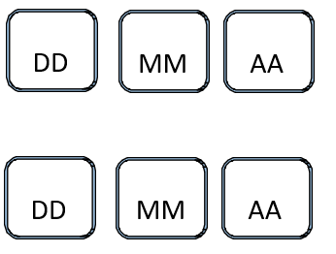
DD
MM
AA
FIRMA CEDULA: ______
ESPACIO EXCLUSIVO PARA FEMSEAPTO
Firma de recibido: |  |  |  | Fecha de recibido:
DD
MM
AA
Firma de Aprobación: |  |  |  | Fecha de Aprobación:

